商品信息
COCO Living Space｜露营不锈钢酒杯野营啤酒杯子
来源：COCO_Living_Space_Shopee全量审计_持续更新.xlsx｜工作表：高销量商品｜Excel第51行｜商品ID：5734186734

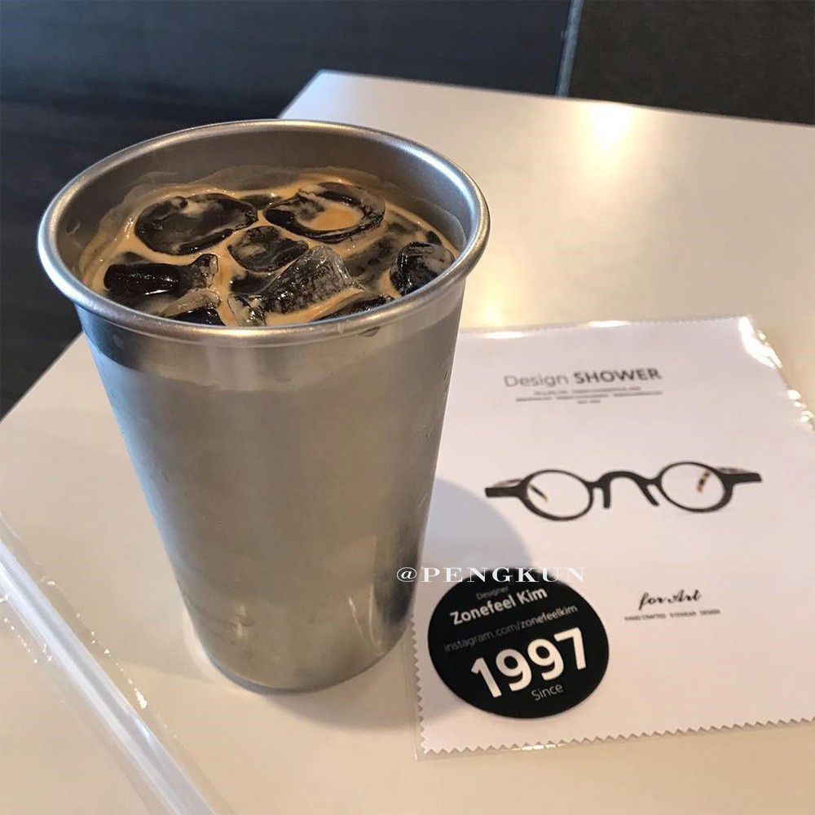
字段 | 内容 | 商品主图
序号 | 26
商品主图 | 见右侧嵌入主图
商品ID | 5734186734
商品中文名称 | 露营不锈钢酒杯野营啤酒杯子
商品标题 | ins Nordic style ice latte cup coffee cup cold drink cup juice bubble stainless steel milk tea 500ml Korean style coffee shop ice latte coffee metal cold water
Shopee链接 | https://shopee.com.my/ins-Nordic-style-ice-latte-cup-coffee-cup-cold-drink-cup-juice-bubble-stainless-steel-milk-tea-500ml-Korean-style-coffee-shop-ice-latte-coffee-metal-cold-water-i.115498741.5734186734
近月销量显示 | 18 Sold/Month
近月销量下限 | 18
列表价格显示 | RM14.31
列表最低价(MYR) | 14.31
列表评分 | 5.0
累计总销量显示 | 1k+ Sold
累计总销量下限 | 1,000
是否精确 | FALSE
详情价格显示 | RM14.31
详情价(MYR) | 14.31
详情评分 | 5.0
评论覆盖 | 51
好评主题 | 51
差评/风险主题 | 51
图片来源URL | https://down-my.img.susercontent.com/file/a94f8e6404362e7ed50ff7d3b3207127
1688链接 | https://detail.1688.com/offer/552936462715.html?share_token=W30t7kC5lqXVBaGgOikFE5ROJ1DQCN76QZ9s0+XbG4muJZfxzWl9Dg%3D%3D&__share_id=fc7ac38f-06c9-4c99-ab87-967c75eb1b33&rpg-cnt=share.offerDetail&offerId=552936462715&__zhi_token=7ODSxCN00NJaw&spm=a262eq.8992535%2F20260804.5103953.0&forcePC=1785776106099
颜色/规格
长宽高
重量(g)
单个成本
单个运费
国内段总价
国际头程
总成本估算
利润估算
预计毛利率估算
3个成本
3个运费
国内段总价2
国际头程2
总成本估算2
利润估算2
预计毛利率估算2
5个成本
5个运费
国内段总价3
国际头程3
总成本估算3
利润估算3
预计毛利率估算3
8个成本
8个运费
国内段总价4
国际头程4
总成本估算4
利润估算4
预计毛利率估算4

